Sheet1
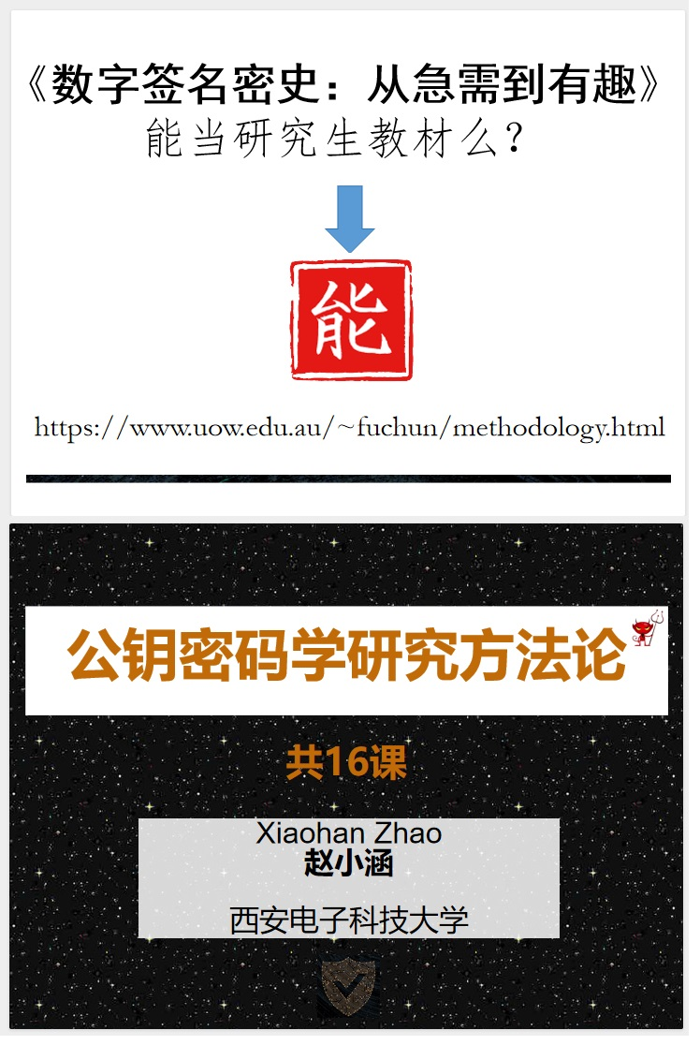
安排 | 授课内容 | 页数 | 总时间 | Preface
1 | 本课程的开设目的以及期望 | 2 |  | 本想写本书情怀一下帮助学生灌水混毕业，没想到先让自己看到了光和星辰大海。 在灌水和星辰大海之间，原来还存在着一种可能，它就叫研究方法论。 或许，“研究方法论”是该书最适合的定位，于是我决定把这套PPT整出来。 16个PPT， 每个PPT需要50页左右的内容，也就是800页的slides。工作量大，而且不轻松。一是不能直接copy书上的内容， 否则太low，需要补充、解释、多给例子； 二是需要follow书的主要内容顺序。我最近测试了下前2课的PPT的制作进度，一个PPT需要花费2-3个工作日。 决定做这事，可能是自己想给自己找抽。 加油啊加油，可能在外星人正式亮相地球前整理完。 时间线： 2023年9月1日，我开启了第1课的PPT制作。 2023年9月9日，我已经走在完成第4课的路上。一想到还要花很多时间才能完成，很是着急。 感觉自己焦虑了，因为想要做的事还有很多很多，包括中个大乐透。 真不晓得我在地球待的时间还有多少个日子。 2023年9月11日的凌晨。我已经完成第5课的PPT，但感觉太短才37页，不行不行绝对不行。 我发现竟然有位匿名的人士正默默地关注这门课的进展，还留言鼓励。 赞了，爱了，离大乐透又近了，念念不忘，赶紧来个回响。 2023年9月13日，第6课PPT已经完成。我需要改新加坡考试卷了，暂停做PPT，但对大乐透的幻想不放弃。 2023年9月15日，因为不想晚上改卷子，所以趁晚上把第7课PPT的PPT做了几页。卷子改了一半， 而且需要加班加点为周六的一个talk做准备。忙啊！！ 这首背景音乐太有味道了，莫名其妙特意跑来记录这套PPT的诞生过程。 2023年9月17日，第7课的PPT已经完成了6/7.剩下的1/7没办法在家里干了，因为我需要补充算法的定义， 而这个需要查阅下论文。整这套PPT目前最大的收获是我发现我自己非常讨厌紧凑的时间规划和deadline。 一旦给自己设置一些“末日”日期来完成一些事情，本能就会抗拒这种安排。 然后，我冥思苦想发现最简单的解决方法是，把每个PPT的完成时间定为1周。这样，我就会很有成就感，真是太鸡贼了。 2023年9月20日晚上8点07分，我已经conditionally 做到了第9课PPT的第8页。 前面2课需要补充的书本外的定义暂时还没有时间添加，最近太忙了。 在office几乎没时间搞PPT，上厕所都是被尿憋急了才去。哎，这么伤大雅的话都说出来了，一点都不配我的title啊。 PPT很多都是在家加班加点完成的。学术圈哪有上班和下班的区分，只有干这事或那事的区别。 哦，对了，《密史》即将再二次印刷，修改一些小错误，并把封面的颜色调回到电子版的那种星辰背景。 2013年9月23日11点30分，哦，不对，是2023年，谢谢你哦。我已经完成了第9课的PPT， 并且把第7课和第8课空缺的内容补全了。这个PPT做到现在有一种憋着一口气干完的那种痛苦， 就像当初写书的初稿一样。人生不是在奋斗过程中感受到痛苦就是在后悔中感受到痛苦， 所以，好吧！ 最近的运气实在是背，钱财损之又损，肉疼。我的运气看来在去年已经用完了。 2023年9月25日晚上8点16分，我终于完成了第10课的PPT。做完第9课时，有一种被掏空且恶心的感觉，无法继续。 于是，休息了一天一夜后，恶心感消失，然后“前进，前进，继续前进”（感谢当年明月）。 人生有件事真的很难，那就是急着想做成一件事时能按住自己的焦虑，按部就班一步一个脚印完成。 谁说我是在整PPT来着？我这是在闭关修炼！为接下来可能出现的机遇，备好万全。 2023年9月27日的中午，我完成了第11课的PPT。这个PPT的制作过程内心非常平静，毫无杂念。我流水记录这次PPT的完成过程目前看来是有必要的，再一次认识到了自己和问题。 密史的第一批书终于卖完了，版费净收入0.00元，但炒鸡有成就感。 到了晚上，我开始做第12课的PPT了，干了这么久终于卡壳了，因为PPT的内容（功能升级的次逻辑，密码学的第四篇论文）不管怎么组织，都感觉缺了点灵魂。 2023年9月29日的傍晚，在吵吵闹闹的环境中，我完成了第13课的PPT。 是的，第13课。加油，疯狂加班加点。人生最有效的push是自己 push自己。在吃月饼的时刻开启第14课的PPT制作。 目前计划在10月初完成，然后再检查一遍，最后于10月9日公布本门课的PPT。 这是非常特殊的一天，因为我在卧村的生活即将开启新的篇章。 2023年10月1日晚上10点04分，我完成了第14课的PPT并检查了第12,13,14课的PPT。 为了10月9日，不容易啊。这次很奇怪，我对这个deadline不反感。 从下周开始，认真完成剩下的两节课。我得想想如何结尾才帅。 2023年10月3日凌晨12点00分，我终于完成了所有的16个课件的PP
 | 本课程覆盖内容的说明 | 1
 | 本课程使用教材和参考文献说明 | 2
 | 本课程的师生互动说明 | 1
 | 本课程适合的学生以及预备知识要求 | 1
 | 本课程的作业安排：解释 | 1
 | 本课程的人物设置说明(Why and Who) | 2
 | Outline | 1
 | 网络空间的重要性 | 1
 | 网络空间的安全问题 | 2
 | 现代密码学在网络空间的作用 | 3 | 53
 | 现代密码学发展的三条线索——总览 | 3
 | 现代密码学发展的第一条线索 | 6
 | 人类学术进步的坎坷：论文被拒 | 1
 | 现代密码学发展的第二条线索 | 4
 | 现代密码学发展的第三条线索 | 4
 | 现代密码学发展的风信：商业推动 | 5
 | 密码学的新方向：三条线索的汇聚 | 3
 | 密码学研究成果的评价方法（方法论） | 3
 | 公钥密码学 | 3
 | 现代密码学的各种密码技术概念 | 4

2 | 内容回顾 | 1
 | Outline | 1
 | 密码学的设计与分类 | 3
 | 数字签名的算法定义 | 4
 | 密码技术概念的定义方法初探（补充） | 9
 | 数字签名在我们人类最重要的应用 | 4
 | 密码学研究的循序渐进三法（方法论） | 2
 | 从单向函数到高级的单向函数 | 3
 | 第一个数字签名方案 | 1
 | 第二个数字签名方案：RSA | 2 | 57
 | 参数的空间 | 1
 | 哈希函数的诞生 | 4
 | 数字签名方案是三大构造——总览 | 1
 | 第一类构造：通用构造 | 6
 | 第二类构造：具体构造 | 4
 | 第三类构造：通用改装 | 5
 | 三大构造总结 | 2
 | 密码学研究的罗马之路（方法论） | 4 |  |  | 致谢名单 | 致谢理由
 |  |  |  |  | 赵臻 | 感谢为课程的建设和PPT框架提供咨询服务
3 | 内容回顾 | 1 |  |  | 赖建昌 | 感谢为课程的建设和PPT框架提供咨询服务
 | Outline | 1 |  |  | 陈晓峰 | 我竟然忘了对这位大佬致谢。来来来，先自罚三杯！
 | 安全分析VS安全证明 | 2 |  |  | 匿名人士 | 原来鼓励真能起效果，谢谢您陪伴这套课件的诞生
 | 从安全到数学 | 1 |  |  | Jiaming Wen | PPT还没完，这小子就想积极帮忙校正，谢谢
 | 计算困难问题 | 3 |  |  | Jiaming Wen | 哇，这小子竟然偷偷贡献了一张逻辑导图给大家
 | 计算复杂性再探 | 4 |  |  | Yanhua Zhang | 谢谢你发现L-1里25和26页顺序反了。这个错误莫名其妙
 | 归约与安全归约 | 3 |  |  | 陈荣茂 | 感谢你开始研究我这一套PPT并给出一系列建议
 | 什么是模型 | 1
 | 计算模型 | 4 | 55
 | 安全模型 | 6
 | 现代密码学研究的特点（方法论） | 1
 | 可证明发展的三个阶段——总览 | 1
 | 第一阶段：1979-1992 | 6
 | 第二阶段：1993-2001 | 6
 | 第三阶段：2001-2021 | 2
 | 密码学研究解决问题的方法（方法论） | 2
 | 可证明安全的后续及补充 | 8
 | 安全模型的定义技巧 | 3

4 | 内容回顾 | 1
 | Outline | 1
 | 密码学研究的终极需求 | 1
 | 密码学研究的形象比喻：盖房子（方法论） | 5
 | 密码学研究的六个重要研究术语（方法论） | 4
 | 密码学的研究起点 | 3
 | 密码学的研究结果 | 5
 | 研究术语小节 | 1
 | 对密码学设计类论文的评价（方法论） | 6
 | 从第一篇论文到第二篇论文（方法论） | 2
 | 构造方案的六条研究路线（方法论） | 2 | 46
 | 第一条研究路线 | 1
 | 第二条研究路线 | 1
 | 第三条研究路线 | 1
 | 第四条研究路线 | 1
 | 第五条研究路线 | 1
 | 第六条研究路线 | 1
 | 六条路线的总结 | 5
 | 论文导读：哪一条研究路线 | 4

5 | 内容回顾 | 1
 | Outline | 1
 | 密码学的设计之路 | 3
 | 具体构造这条路 | 9
 | 论文标题与贡献 | 1 | 44
 | 从安全到可证明安全 | 3
 | 设计起点 | 1
 | 密码学入门的学习方法（方法论） | 18
 | 设计起点与具体构造小节 | 1
 | 四大模型的研究路线总览 | 3
 | Benefits(好处) | 3

6 | 内容回顾 | 1
 | Outline | 1
 | 实用评价模型及其内容概览 | 1
 | 计算效率 | 8
 | 储存效率 | 9
 | 存储效率的故事 | 4
 | 通讯效率 | 1
 | 实现效率 | 4 | 43
 | 应用更广 | 5
 | 实用评价模型小节 | 1
 | 论文摘要导读训练 | 8

7 | 内容回顾 | 1
 | Outline | 1
 | 算法定义模型及其内容概览 | 2
 | 计算委托 | 9
 | 计算提前 | 6 | 47
 | 捆绑销售 | 20
 | 应用精进 | 5
 | 算法定义模型小节 | 3


8 | 内容回顾 | 1
 | Outline | 1
 | 安全评价模型及其内容概览 | 2
 | 可证明安全的困难性 | 2
 | 安全结果的评价因素 | 1
 | 评价因素1：困难问题分类 | 4
 | 可证明安全的本质 | 2 | 46
 | 评价因素2：紧归约 | 3
 | 后退一步：证明模型 | 7
 | 前进一步：证明模型 | 1
 | 如何正确看待安全性结果 | 11
 | 论文导读训练 | 10
 | 安全评价模型小节 | 1

9 | 内容回顾 | 1
 | Outline | 1
 | 安全定义模型及其内容概览 | 2
 | 安全定义模型：超越 | 2
 | 超越一：敌人是谁 | 5
 | 超越二：敌人将攻击什么 | 8
 | 超越三：敌人知道什么 | 16 | 45
 | 安全定义模型小节 | 2
 | 后退一步：反超越 | 4
 | 密码学的研究之路（方法论） | 4
 |  |  |  | 或 fuchun@uow.edu.au
10 | 内容回顾 | 3
 | Outline | 1
 | 数字签名的第三”篇“学术论文 | 9
 | 签名者超越一：盲签名 | 6
 | 签名者超越二：门限签名 | 6
 | 签名者超越三：不可否认签名 | 6 | 46
 | 签名者超越四：代理签名 | 6
 | 签名者超越五：双重认证防止签名 | 5
 | 签名者超越六：使用次数有限签名 | 2
 | 超越方法的小节 | 2

11 | 内容回顾 | 1
 | Outline | 1
 | 数字签名验证者的能与不能 | 1
 | 验证超越一：不可单独验证的签名 | 3
 | 验证超越二：可验证加密签名 | 8
 | 验证超越三：签名身份隐私 | 2
 | 验证超越三：群签名 | 3
 | 验证超越三：环签名 | 4
 | 验证超越三：属性签名 | 5 | 45
 | 验证超越四：函数签名 | 6
 | 验证超越五：指定验证者签名 | 5
 | 验证超越六：同态签名 | 5
 | 超越方法的小节 | 1

12 | 内容回顾：第三篇论文 | 1
 | Outline | 1
 | 第四篇论文 | 2
 | 从出错到纠错 | 18
 | 从静态到动态 | 7 | 43
 | 从集权到分权 | 6
 | 从亲为到授权 | 8

13 | 内容回顾：第四篇论文 | 1
 | Outline | 1
 | 从清楚到模糊 | 5
 | 从模糊到清湖 | 7
 | 从已知到未知 | 5
 | 从全体到个体 | 4
 | 从个体到全体 | 3 | 43
 | 从所有到部分 | 7
 | 从先后到同时 | 2
 | 从必须到无须 | 8

14 | 内容回顾：第四篇论文 | 2
 | Outline | 1
 | 现代密码学的研究哲学 | 18
 | 论文导读 | 10 | 46
 | 功能升级之后…… | 1
 | 升级之后的安全定义模型 | 8
 | 升级之后的实用评价模型 | 2
 | 升级之后的安全评价模型 | 2
 | 功能升级之路（总结） | 2

15 | 内容回顾 | 1
 | Outline | 1
 | 密码分析学 | 1
 | 小强的研究内容 | 3
 | 谕言的目的 | 1
 | 小婉的分析内容一：谕言 | 4 | 37
 | 谕言一：模型之内的安全性 | 9
 | 谕言二：模型之外的安全性 | 5
 | 谕言三：概念之间的关系性 | 5
 | 谕言四：谕言加强 | 3
 | 论文导读 | 4

16 | 内容回顾 | 4
 | Outline | 1
 | 预言的目的 | 1
 | 小婉的分析内容二：预言 | 4
 | 小婉的分析内容二：总结 | 1
 | 预言一：结果类实用方面的不可能 | 3
 | 预言二：结果类安全方面的不可能 | 5
 | 预言三：方法类满足预期的不可能 | 4 | 40
 | 预言四：预言加深 | 3
 | 论文导读 | 2
 | 对密码分析学的思考 | 8
 | 本课程的回顾与展望 | 4

